Лист2
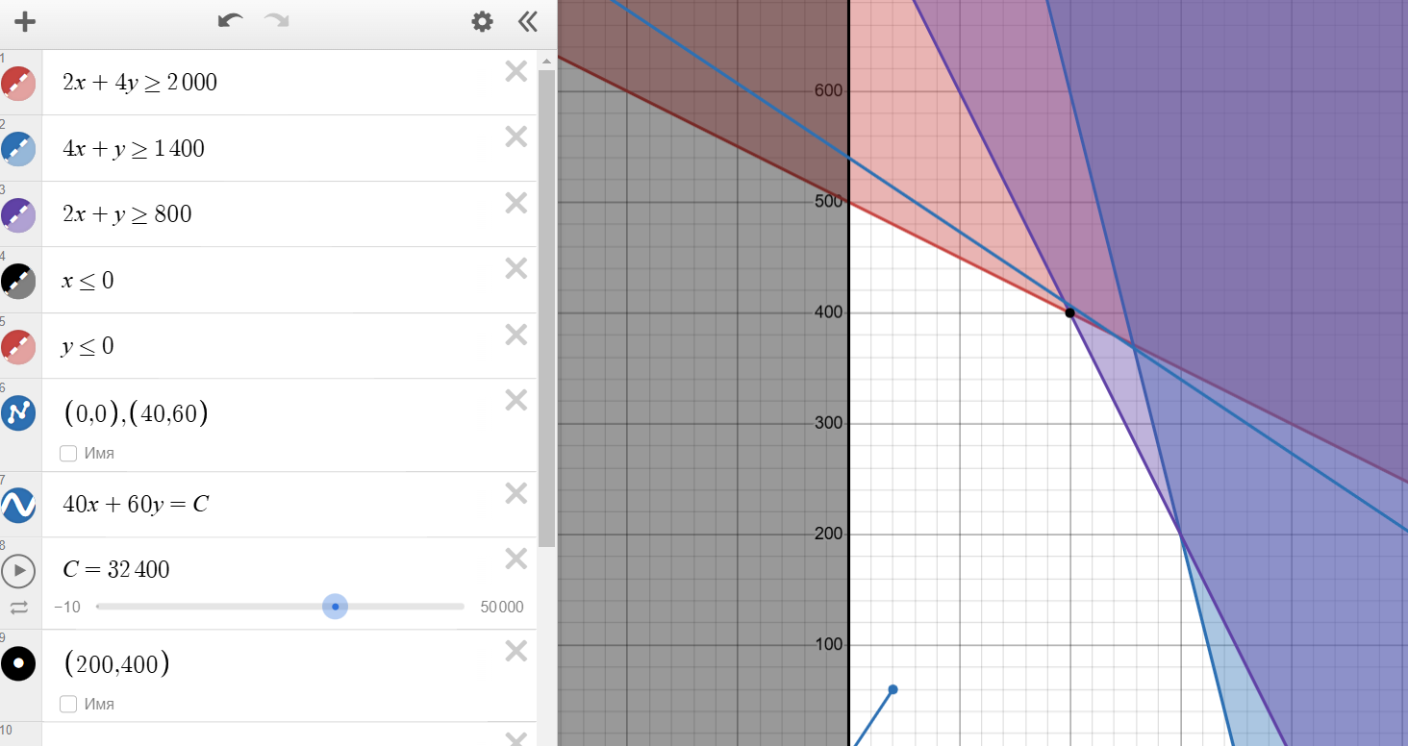
Задание 2.1
max F(x) = 40x₁ + 60x₂
Экономико-математическая модель
Исходные данные:
Ресурсы | Наличие | P1 | P2
Труд | 2000 | 2 | 4
Сырье | 1400 | 4 | 1
Оборуд. | 800 | 2 | 1
Прибыль | - | 40 | 60

Переменные: | X1 | X2
 | 200 | 400
Коэф. ЦФ | 40 | 60
Целевая функция: | 32000

Ограничения:
По ресурсам: | 2000 | <= | 2000 | [труд]
 | 1200 | <= | 1400 | [сырье]
 | 800 | <= | 800 | [оборудование]

Условия неотрицательности: | X1 | >= | 0
 | X2 | >= | 0

Двойственная задача
min φ(y) = 2000y₁ + 1400y₂ + 800y₃

Двойственная задача:

min φ(y) = 2000y₁ + 1400y₂ + 800y₃ |  | Переменные | 0 | 30 | 0
При условиях: |  | Коэф. Целевой функции | 2000 | 1400 | 800 | ЦФ | 42000
2y₁ + 4y₂ + 2y₃ ≥ 40 |  | Ограничения | 2 | 4 | 2 | 120 | >= | 40
4y₁ + y₂ + y₃ ≥ 60 |  |  | 4 | 1 | 1 | 30 | >= | 60
y₁, y₂, y₃ ≥ 0

Анализируя полученное решение двойственной задачи, можно сделать вывод, что сырье (y₂ = 30) является самым важным и дефицитным ресурсом в производстве, в то
время как труд (y₁ = 0) и оборудование (y₃ = 0) имеют избыточные мощности. Для оптимизации производства предприятию следует сосредоточиться на эффективном
использовании сырья, так как именно этот ресурс является критическим фактором, влияющим на общую стоимость производства, которая составляет 42000 единиц.

